1GD-FR-0020
 |  |  |  |  |  |  | PROCESO DE GESTIÓN DOCUMENTAL |  |  |  |  |  |  |  |  | POLICÍA NACIONAL
Código:1GD-FR-0020
Fecha: 04/07/2018 |  |  |  |  |  |  | DIAGNÓSTICO INTEGRAL PARA LOS ARCHIVOS DE LA POLICÍA NACIONAL
Versión: 0

CIUDAD: Bogotá |  |  |  |  |  |  |  |  |  | FECHA ELABORACIÓN DEL DIAGNÓSTICO |  |  |  |  |  |  | 14 |  | 9 |  |  | 2021
RESPONSABLE DEL DILIGENCIAMIENTO:
A. IDENTIFICACIÓN
CÓDIGO Y NOMBRE DE LA UNIDAD:ESCUELA DE CADETES DE POLICÍA "GENERAL FRANCISCO DE PAULA SANTANDER"
FECHA DE CREACIÓN DE LA UNIDAD: 18 DE MAYO DE 1940 |  |  |  |  |  |  |  |  |  | ACTO ADMINISTRATIVO DE CREACIÓN DE LA UNIDAD: DECRETO 1277DEL 07 DE JULIO DE 1937
DIRECCIÓN DE LA UNIDAD:CALLE 45 A SUR 50 A 91 |  |  |  |  |  |  |  |  |  | ACTO ADMINISTRATIVO VIGENTE DE LA UNIDAD: RESOLUCIÓN 04172 15/11/2011
CORREO ELECTRÓNICO DE LA UNIDAD: ECSAN.DIREC@POLICIA.GOV.CO |  |  |  |  |  |  |  |  |  | TELÉFONO: 5159900 |  |  |  |  |  |  |  | IP: 30300
A.1 DIRECTOR, COMANDANTE O JEFE DE LA UNIDAD:
NOMBRE: |  |  | CARLOS FERNANDO TRIANA BERNAL
GRADO: |  |  | CORONEL
CARGO: |  |  | DIRECTOR ESCUELA DE CADETES DE POLICÍA "GENERAL FRANCISCO DE PAULA SANTANDER"
TIEMPO EN EL CARGO: |  |  |  | 8 MESES
A.2 ADMINISTRACIÓN DEL ARCHIVO
Jefe Grupo de Gestión Documental
NOMBRES Y APELLIDOS: EDGARD GÓMEZ GÓMEZ |  |  |  |  |  |  |  |  |  | CAPACITACIÓN O CURSOS EN GESTIÓN DOCUMENTAL Y ARCHIVÍSTICA
GRADO: INTENDENTE |  |  |  |  |  |  |  |  |  | 1 | CURSO EN GESTION DOCUMENTAL
CARGO: JEFE GRUPO DE GESTIÓN DOCUMENTAL |  |  |  |  |  |  |  |  |  | 2
TIEMPO EN EL PROCESO DE GESTIÓN DOCUMENTAL (Años, Meses, Días) 3 MESES |  |  |  |  |  |  |  |  |  | 3
TIEMPO EN LA INSTITUCIÓN (Años, Meses, Días)22 AÑOS, 0 MESES, 16 DIAS |  |  |  |  |  |  |  |  |  | 4
CORREO INSTITUCIONAL EDGARD.GOMEZ@CORREO.POLICIA.GOV.CO |  |  |  |  |  |  |  |  |  | 5
No. CELULAR 3125116895 |  |  |  |  |  |  |  |  |  | 6
No IP DE LA OFICINA Y/O GRUPO 30328 |  |  |  |  |  |  |  |  |  | 7
CONDICIÓN MÉDICO LABORAL APTO |  |  |  |  |  |  |  |  |  | 8
Funciones del Jefe Grupo de Gestión Documental
1 | SUPERVISAR EL TRÁMITE EN LAS VENTANILLAS ÚNICAS DE LA DOCUMENTACIÓN OFICIAL A TRAVÉS DE MECSNISMOS PARA QUE SE GARANTICE EL MANEJO EXPEDITO Y CONTROLADO DE LA CORRESPONDENCIA.
2 | VERIFICAR EL CUMPLIMIENTO A LOS LINEAMIENTOS DEL PROCESO DE GESTIÓN DOCUMENTAL ,RESPECTO AL CONTROL DE REGISTROS PARA QUE SE EJECUTEN LAS DIRECTRICES Y REGULACIONES DE LOS ENTES COMPETENTES
3 | SUPERVISAR LA EJECUCIÓN DEL PROCEDIMIENTO DE ARCHIVO CENTRAL CON EL FIN DE GARANTIZAR LA DISPONIBILIDAD E INTEGRIDAD DE LOS ACTIVOS DE INFORMACIÓN PARA LA CONSULTA
4 | REALIZAR LAS ACTIVIDADES PARA LA IMPLEMENTACIÓN DEL SISTEMA DE GESTIÓN AMBIENTAL EN LA POLICÍA NACIONAL
5 | REALIZAR LAS ACTIVIDADES ESTABLECIDAS EN LA GESTIÓN DOCUMENTAL, APLICANDO LA NORMATIVA VIGENTE.
6
7
Responsable Archivo Central
NOMBRES Y APELLIDOS: |  |  |  |  |  |  |  |  |  | CAPACITACIÓN O CURSOS EN GESTIÓN DOCUMENTAL Y ARCHIVÍSTICA
GRADO: |  |  |  |  |  |  |  |  |  | 1
CARGO: |  |  |  |  |  |  |  |  |  | 2
TIEMPO EN EL PROCESO DE GESTIÓN DOCUMENTAL (Años, Meses, Días) |  |  |  |  |  |  |  |  |  | 3
TIEMPO EN LA INSTITUCIÓN (Años, Meses, Días) |  |  |  |  |  |  |  |  |  | 4
CORREO INSTITUCIONAL |  |  |  |  |  |  |  |  |  | 5
No. CELULAR |  |  |  |  |  |  |  |  |  | 6
No IP DE LA OFICINA Y/O GRUPO |  |  |  |  |  |  |  |  |  | 7
CONDICIÓN MÉDICO LABORAL |  |  |  |  |  |  |  |  |  | 8
Funciones del Responsable Archivo Central
1 | ENCARGADO DE SUPERVISAR EL DESARROLLO LAS ACTIVIDADES ESTABLECIDAS PARA LA CONSERVACION DEL ACERVO DOCUMENTAL DEACUERDO A LA LEY GENERAL DE ARCHIVO, PRESERVANDO LOS NIVELES DE SEGURIDAD Y CONFICIALIDAD DE LA INFORMACION
2 | REVISAR LOS PARAMETROS ESTABLECIDOSEN GESTION DOCUMENTAL CON EL FIN DE GARANTIZAR Y LOS NIVELES DE SEGURIDAD Y CONFIDENCIALIDAD DE LA INFORMACION
3 | LLEVAR EL CONTROL DE LA ENTRADAY SALIDA DE DOCUMENTOS QUE SE ENCUENTREN BAJO SU RESPONSABILIDAD SIGUIENDO LOS PROCEDIMIENTOS ESTABLECIDOS CON EL FIN DE PREVENIR LA PERDIDA DE INFORMACION.
4 | REVISAR LOS CONCEPTOS TECNICOS SOBRE GESTION DOCUMENTALEMITIDOS POR EL GRUPO CON EL FIN DE QUE CUMPLAN CON LAS DIRECTRICES DE LA INSTITUCION Y ESTATAL
5
6
7
TALENTO HUMANO
GRADO | APELLIDOS Y NOMBRES |  |  |  |  | CÉDULA | CARGO ACTUAL | No. De Celular | TIEMPO DE SERVICIO EN LA UNIDAD |  |  | TIEMPO EN EL PROCESO DE GESTIÓN DOCUMENTAL |  |  | NIVEL ACADÉMICO |  |  |  |  | CONDICIÓN MÉDICO LABORAL
 |  |  |  |  |  |  |  |  | Años | Meses | Días | Años | Meses | Días
IT | GÓMEZ GÓMEZ EDGARD |  |  |  |  | 7175594 | JEFE GESTIÓN DOCUMENTAL | 3125116895 | 19 | 1 | 14 | 0 | 3 | 0 | TÉCNICO PROFESIONAL EN SERVICIO DE POLICIA |  |  |  |  | APTO
PT | RODRIGUEZ PERDOMO CRISTIAN CAMILO |  |  |  |  | 1116613707 | ESTAFETA | 3115049931 | 4 | 5 | 18 | 0 | 5 | 8 | TÉCNICO PROFESIONAL EN SERVICIO DE POLICIA |  |  |  |  | APTO
TES 17 | ESPITIA JIMENEZ ORLANDO ALFONSO |  |  |  |  | 79236132 | AUXILIAR DE ARCHIVO | 3138631656 | 11 | 6 | 24 | 6 | 6 | 6 | BACHILLER |  |  |  |  | APTO
TES21 | GUZMAN GUZMAN EDILMA |  |  |  |  | 28935267 | RADICADOR | 3203175036 | 22 | 9 | 22 | 0 | 0 | 20 | BACHILLER |  |  |  |  | APTO
ADS12 | BLANDON MARICELA |  |  |  |  | 1053768621 | AUXILIAR DE ARCHIVO | 3217050122 | 1 | 7 | 13 | 1 | 7 | 13 | TECNICO EN GESTION DOCUMENTAL |  |  |  |  | APTO

A.3 NIVEL Y TIPO DE ARCHIVO
NIVEL DE LA UNIDAD |  |  |  |  |  | Asesor |  | Control |  | Operativo |  |  |  | Administrativo |  |  |  |  | Docente
 |  |  |  |  |  |  |  |  |  |  |  |  |  |  |  |  |  |  | X
JURISDICCIÓN |  |  |  |  |  | Dirección |  |  | Oficina Asesora |  |  | Región |  | Metropolitana |  | Departamento |  |  | Escuela de Policía
 |  |  |  |  |  |  |  |  |  |  |  |  |  |  |  |  |  |  | Escuela de Cadetes de Policía "General Francisco de Paula Santander"
MISIÓN DE LA UNIDAD |  |  |  |  |  | Formar integralmente a los futuros oficiales de la Policía Nacional, a través del Proyecto Educativo Policial, mediante el desarrollo de competencias profesionales, promoción de la cultura de la legalidad y el respeto por los Derechos Humanos, que les permitan desarrollar sus funciones con profesionalismo, en cumplimiento a las necesidades de seguridad de la comunidad”.
SISTEMA DE ARCHIVO |  |  |  |  |  | Centralizado |  |  |  |  |  |  | Descentralizado

CLASES DE ARCHIVOS |  |  |  |  |  | Archivo de Gestión |  | Archivo de Central |  | Archivo Intermedio |  |  | Archivo Histórico |  |  | Número de Depósitos
 |  |  |  |  |  | X |  | X |  |  |  |  |  |  |  | 1
NUMERO DE DEPENDENCIAS |  |  |  |  |  | Operativas |  |  |  |  |  |  |  | Administrativas
 |  |  |  |  |  |  |  |  |  |  |  |  |  | 28
SERVICIOS QUE PRESTA |  |  |  |  |  | EL GRUPO DE GESTIÓN DOCUMENTAL - ARCHIVO CENTRAL PRESTA LOS SIGUIENTES SERVICIOS
 |  |  |  |  |  | 1 | Prestamos y Consultas de Documentos |  |  |  |  | Periodicidad |  | Mensual | Cantidad |  | 3 | Origen |  | Interno Y Externo
 |  |  |  |  |  | 2 | Respuesta Derechos de Petición |  |  |  |  |  |  | Semanal |  |  | 10 |  |  | Externo
 |  |  |  |  |  | 3 | Asesorías y Acompañamientos |  |  |  |  |  |  | Mensual |  |  | 6 |  |  | Interno Y Externo
 |  |  |  |  |  | 4 | Transferencias Documentales |  |  |  |  |  |  | Mensual |  |  | 3 |  |  | Interno
 |  |  |  |  |  | 5 | Requerimientos / Solicitudes |  |  |  |  |  |  | Semanal |  |  | 10 |  |  | Interno Y Externo
 |  |  |  |  |  | 6
 |  |  |  |  |  | 7
 |  |  |  |  |  | PROCESOS TÉCNICOS DE REPROGRAFÍA DESARROLLADOS
 |  |  |  |  |  | DIGITALIZACIÓN | Unidad de Conservación | Periodicidad | Cantidad | MICROFILMACIÓN |  |  | Soporte |  |  |  | Periodicidad |  |  | Cantidad
...
B1. DATOS GENERALES Y UBICACIÓN DEL DEPÓSITO DE ARCHIVO
B.5 EQUIPOS Y ENSERES
Accesorio |  |  |  |  |  |  |  | Cantidad | Accesorio |  |  |  |  | Cantidad | Accesorio |  |  |  |  |  |  | Cantidad
Cuenta con extintores CO2 (cuantos): |  |  |  |  |  |  |  | 2 | Termohigrómetros |  |  |  |  | 2 | Puestos de Trabajo |  |  |  |  |  |  | 5
Cuenta con extintores Multipropósito(cuantos): |  |  |  |  |  |  |  | 2 | Equipos de Computo |  |  |  |  | 4 | Teléfonos |  |  |  |  |  |  | 1
Cuenta con extractores de aire (cuantos): |  |  |  |  |  |  |  | No Aplica | Escáneres |  |  |  |  | 1 | Unidades de Conservación (Cajas) |  |  |  |  |  |  | 100
Cuenta con sensores de movimiento: |  |  |  |  |  |  |  | No Aplica | Impresoras |  |  |  |  | 1 | Unidades de Conservación (Carpetas) |  |  |  |  |  |  | 1000
Deshumidificadores |  |  |  |  |  |  |  | 3 | Fotocopiadoras |  |  |  |  | 1 | Equipos de Microfilmación |  |  |  |  |  |  | No Aplica
Otros, cuales?
EVIDENCIA FOTOGRÁFICA
SE DEBERÁ ANEXAR FOTOGRAFÍAS QUE DEN CUANTA DE LAS CONDICIONES TÉCNICAS MÍNIMAS QUE PRESENTA LA ESTRUCTURA DEL ARCHIVO, EQUIPAMIENTO Y MOBILIARIO, ESTANTERÍA, SEÑALÉTICA Y SEGURIDAD, LAS ÁREAS COLINDANTES Y EL ESTADO DE LA INFORMACIÓN ADMINISTRADA POR LA UNIDAD
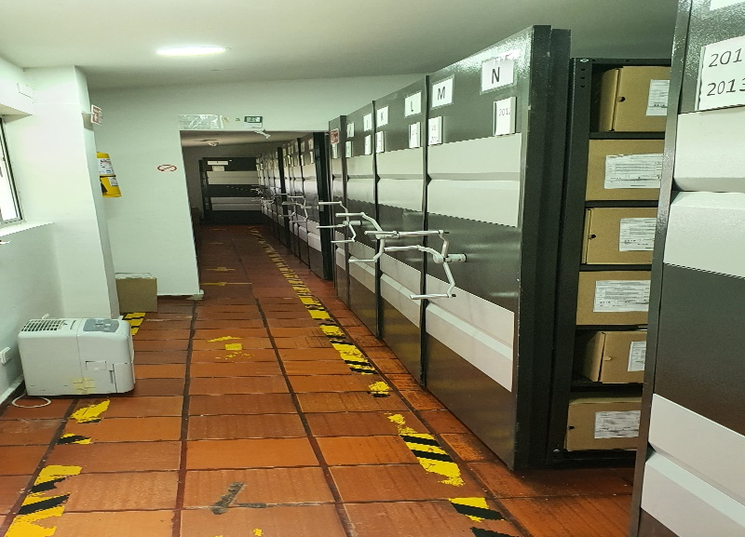
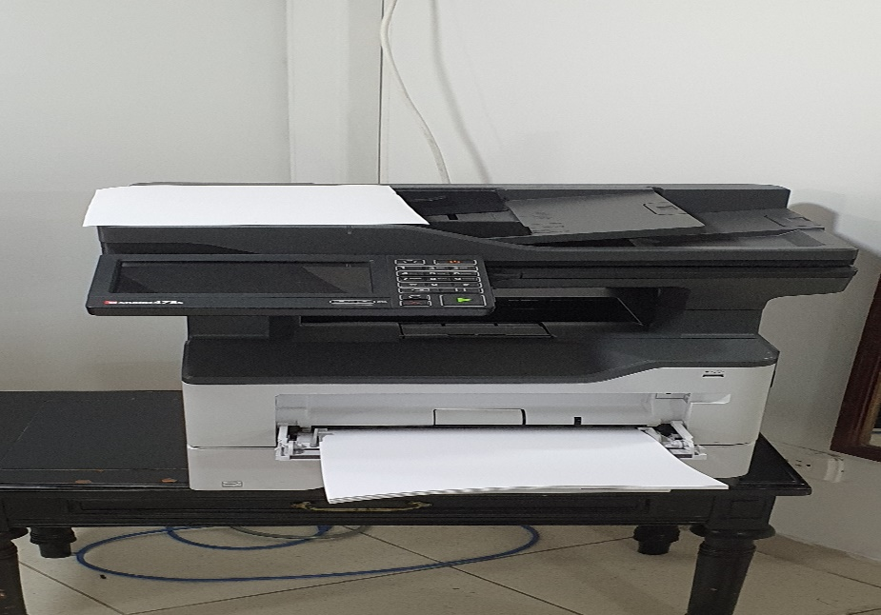
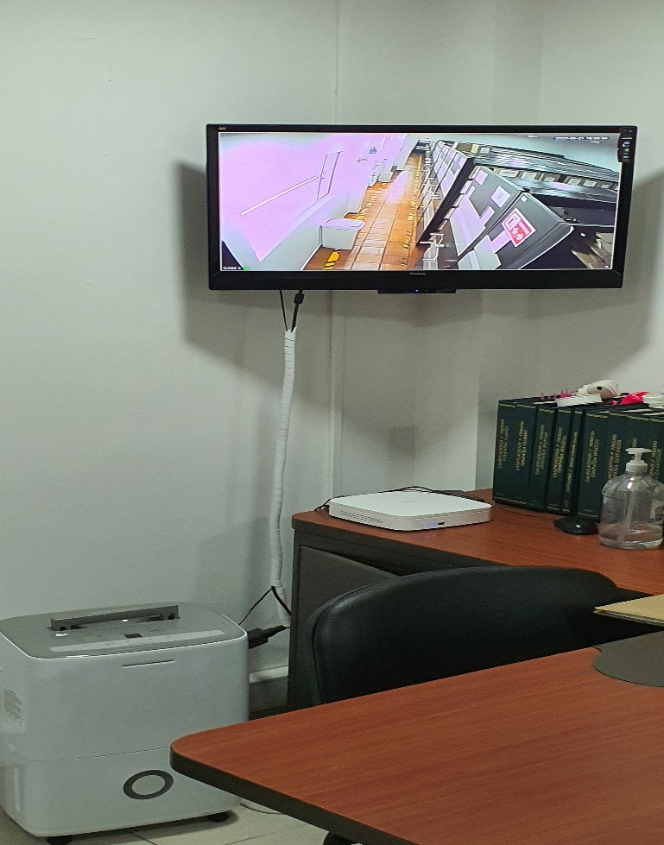

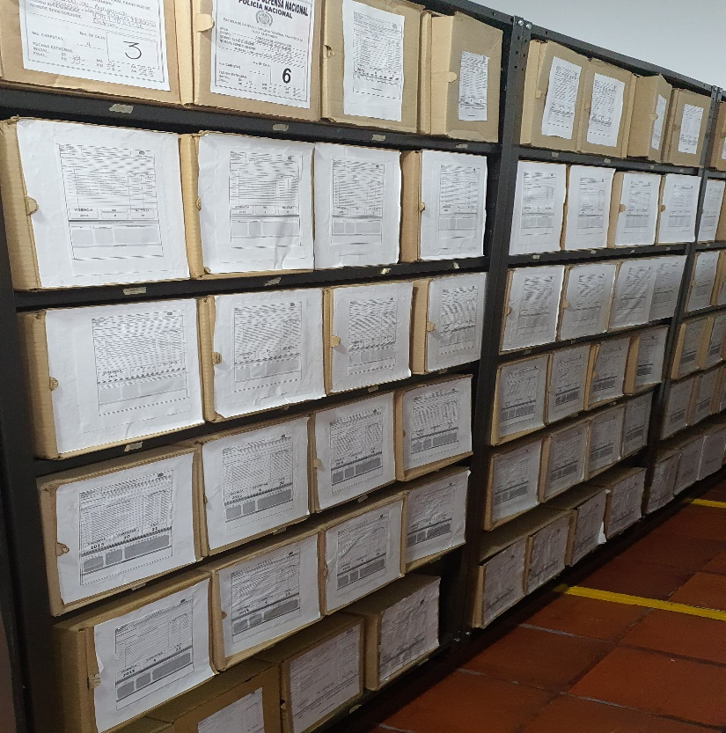
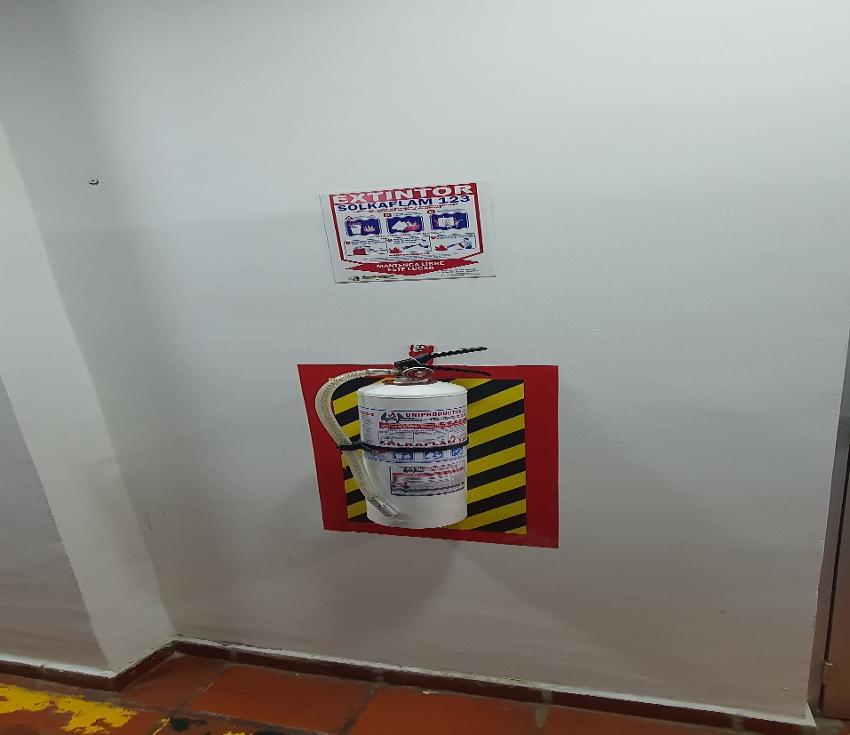
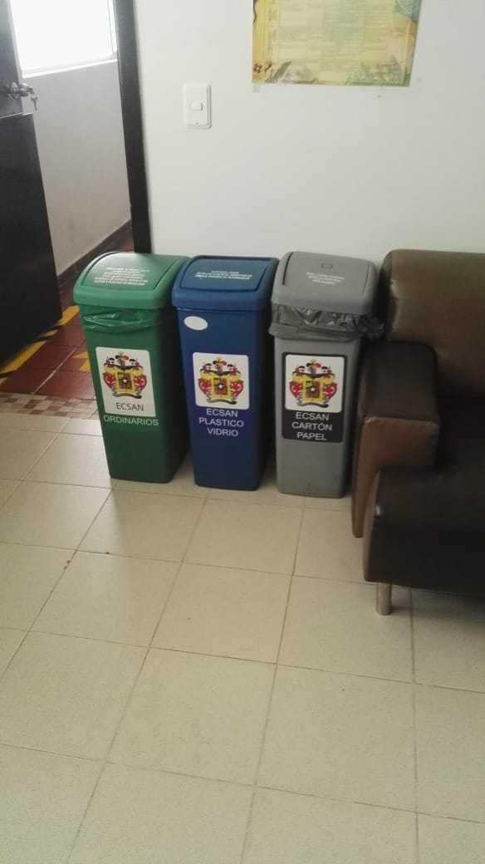
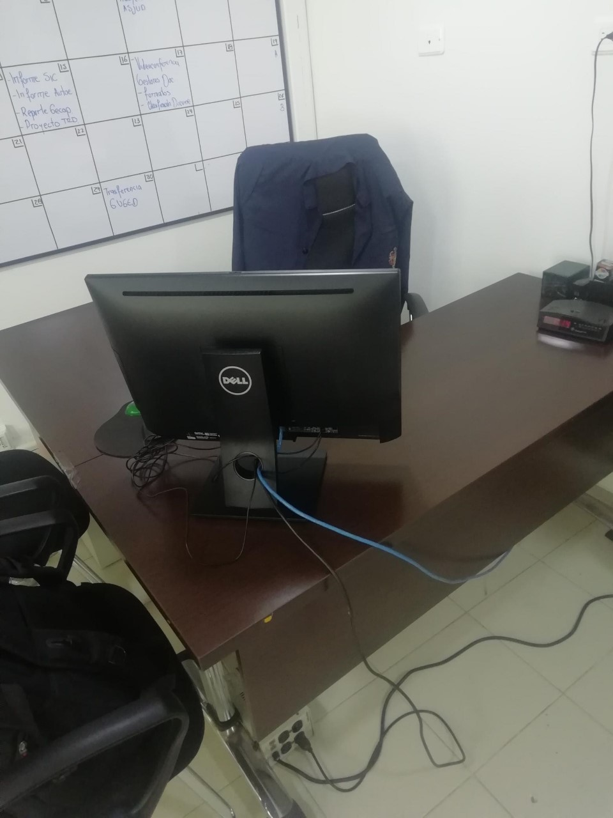

C. CARACTERÍSTICAS DE LA DOCUMENTACIÓN
IDENTIFICACIÓN DEL FONDO ACUMULDADO O DOCUMENTAL
UNIDAD POLICIAL |  |  |  |  |  |  |  |  |  |  | DEPENDENCIA PRODUCTORA:
ACERVO DOCUMENTAL
Fechas Extremas Acervo Documental |  |  |  |  |  | Cantidades de Unidades de Conservación Cajas |  | Cantidad Soporte Documental
Fecha Inicial |  | 1 | 1 | 2017 |  |  |  | Archivo de Gestión | Papel (carpetas) | Análogo | Digital | Planos | Libros | Videos | Fotografías |  | Cintas |  | Microfilmes |  | Magnéticos y ópticos
fecha final |  | 31 | 12 | 2018 |  |  |  |  | X | No Aplica | No Aplica | No Aplica | No Aplica | No Aplica | No Aplica |  | No Aplica |  | No Aplica |  | No Aplica
Fecha Inicial |  | 8 | 1 | 1940 |  |  |  | Archivo Central | Papel (carpetas) | Análogo | Digital | Planos | Libros | Videos | Fotografías |  | Cintas |  | Microfilmes |  | Magnéticos y ópticos
...
B. Inspección y mantenimiento de sistemas de almacenamiento e instalaciones físicas |  |  |  |  |  |  | Archivo Central |  |  | ,Evaluar periódicamente el estado de conservación delos materiales constructivos de las instalaciones o edificio ,estanterioa y mobiliario. ,Identificar factores de alteración, redes de energia,consucción de agua materiales . Revisar el mantenimiento ,reparación o renovación de las instalaciones |  |  | S-2019-004771-ECSAN |  |  | Trimestral
C. Saneamiento ambiental: desinfección, desratización y desinsectación |  |  |  |  |  |  | Archivo Central |  |  | se identifican las fuentes de polvo , suciedad y se subsanan a tiempo , se adoptan medidas de seguridad industrial para los funcionarios, identificamos los focos de contaminación ,se realizan limpiezas periodicas ,procurando llevar todo en perfectas condiciones. |  |  | S-2019-004771-ECSAN |  |  | Mensual
D. Monitoreo y control de condiciones ambientales |  |  |  |  |  |  | Archivo Central |  |  | Se controla en entorno climatico como la luz ,temperatura y humedad relativa ,ventilación y contaminantes logrando proteger Se lleva control detallado gracias a los Termohigometros evidenciando a tiempo cualquier cambio fuerte al interior del depósito, |  |  | S-2019-004771-ECSAN |  |  | Mensual
E. Almacenamiento y re-almacenamiento |  |  |  |  |  |  | Archivo Central |  |  | Mediante Lista de chequeo se coteja en los archivos de Gestión de la Unidad que los acervos se encuentres debidamente custodiados, También se adquieron nuevos moviliarios para evitar la falta de espacio en lo referente almacenar en óptimas condiciones el acervo. Se supervisa |  |  | S-2019-004771-ECSAN |  |  | Semanal
F. Prevención de emergencias y atención de desastres. |  |  |  |  |  |  | Archivo Central |  |  | Se toman capacitaciones en seguridad y emergencia de desastres ,logrando estar preparados para cuanquier eventualidad, tambien se cuenta al interior del grupo con una funcionario brigadista ,quien tiene preparación para apoyar cualquier acontecimiento ,se tienen las señalizaciones ,extintores y se cuenta con el plan de atención de desastres |  |  | Se realizo simulacro ordenado por la Dirección de la Escuela 05/06/2019 |  |  | Anual
PLAN DE CONSERVACIÓN PREVENTIVA
Programa |  |  |  |  |  |  | Clase de Archivo |  |  | Actividad |  |  | Evidencia |  |  | periodicidad |  |  |  |  | Observaciones
A. Preservación digitla a largo plazo |  |  |  |  |  |  | Archivo Central |  |  | NO APLICA |  |  | NO APLICA |  |  | No Aplica
EVIDENCIA FOTOGRÁFICA
SE DEBERÁ ANEXAR FOTOGRAFÍAS QUE DEN CUANTA DE LAS CONDICIONES DE ORGANIZACIÓN, ADMINISTRACIÓN, CUSTODIA Y CONSERVACIÓN DE LOS ACERVOS DOCUMENTALES
Plan de conservación de preventiva
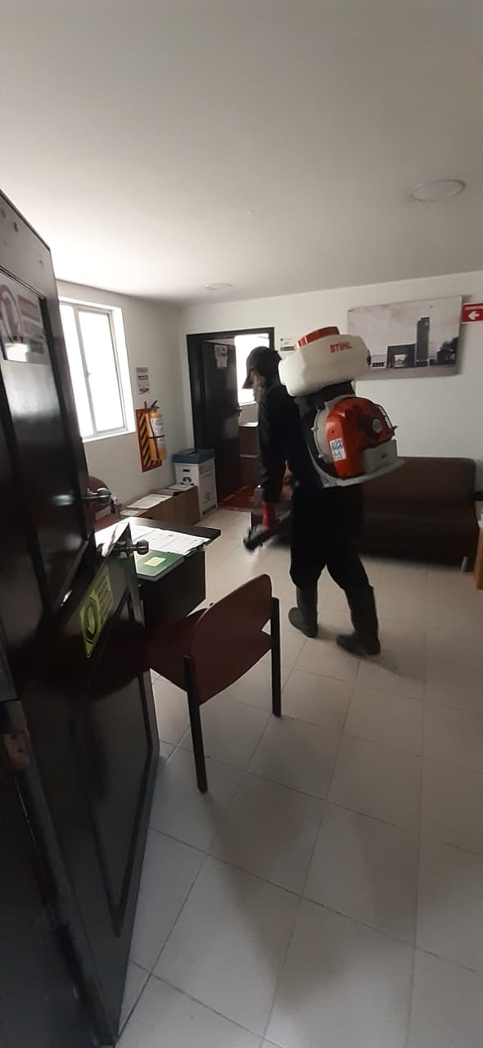
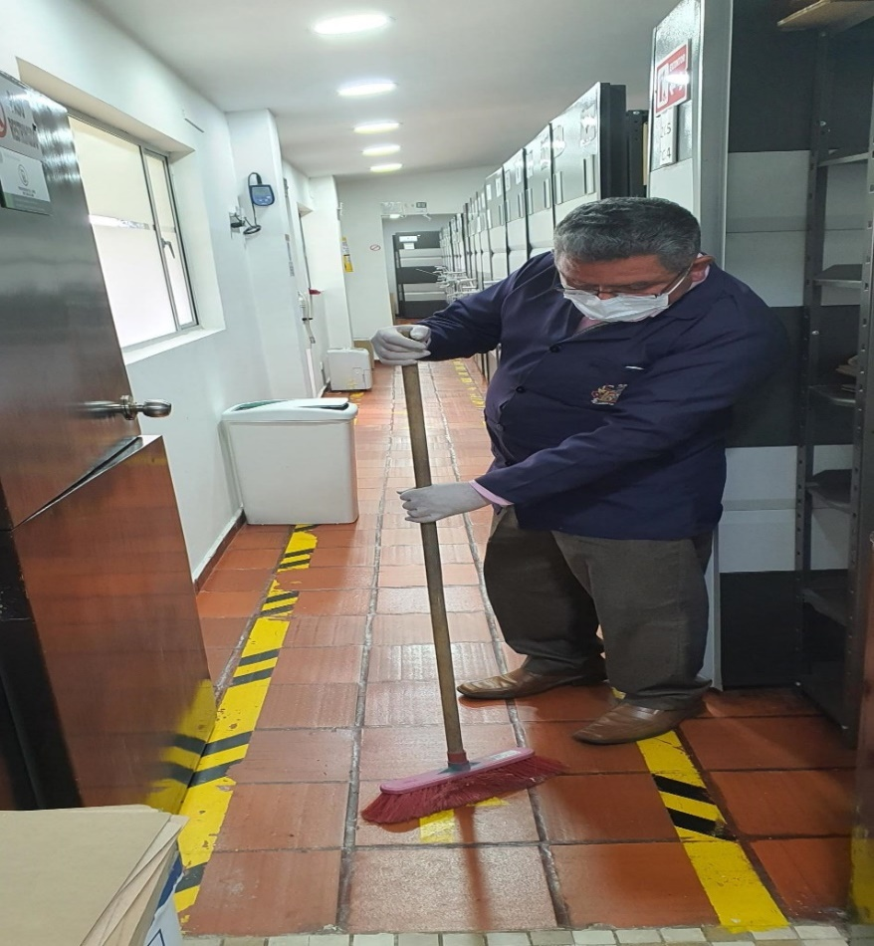
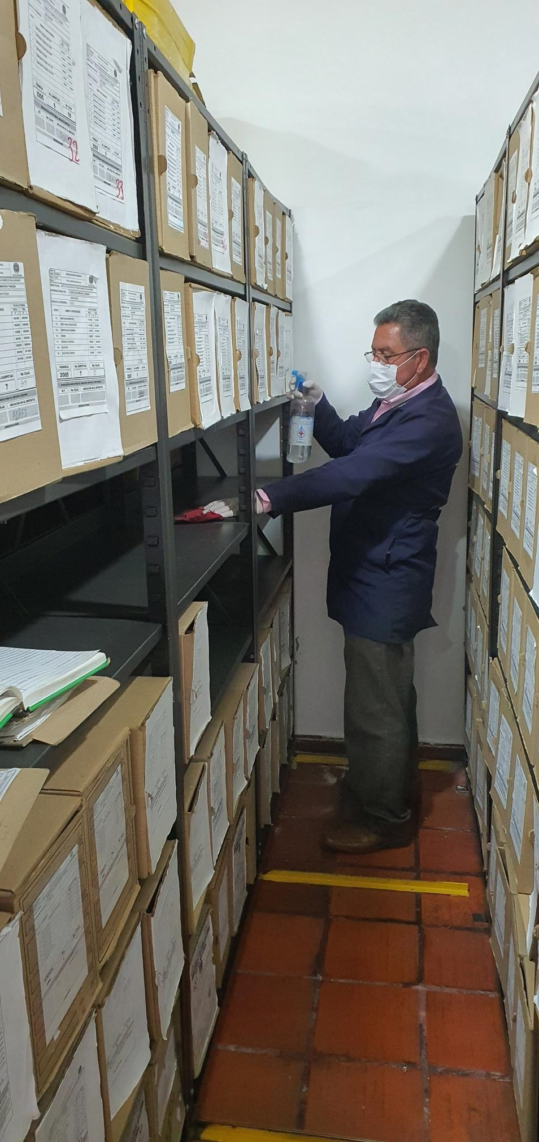
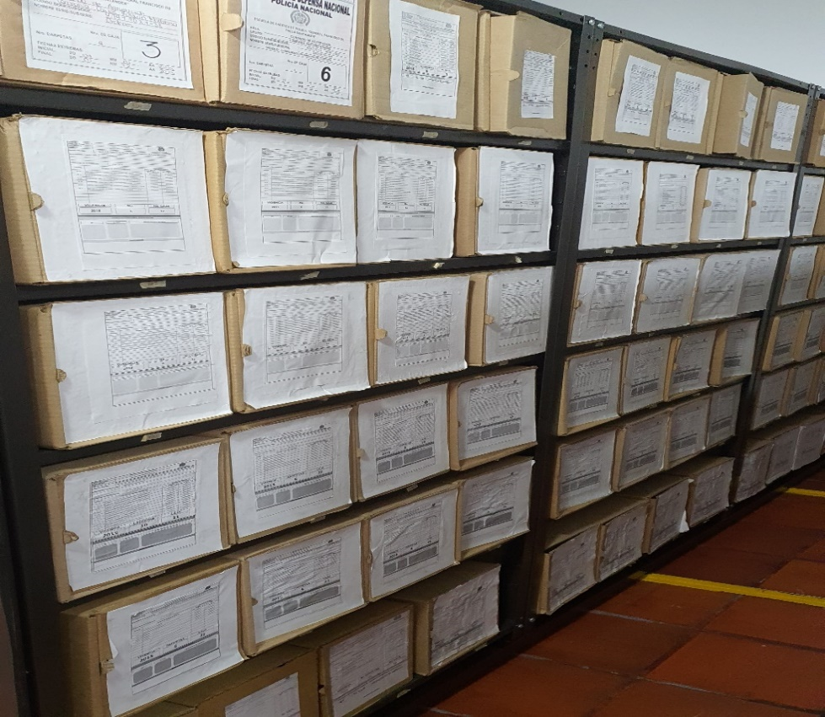

Fecha de Elaboración |  |  |  | 14 | 9 | 2021 |  | Fecha de Elaboración |  | 14 | 9 | 2021 |  |  |  | VISTO BUENO JEFE DE LA UNIDAD
Diagnostico Elaborado por: |  |  |  | Intendente. EDGARD GÓMEZ GÓMEZ |  |  |  | Jefe Grupo de Gestión Documental |  | Intendente. EDGARD GÓMEZ GÓMEZ |  |  |  |  |  | Director Escuela |  |  | Coronel. CARLOS FERNANDO TRIANA BELTRÁN
 |  |  |  | Grado Nombres y Apellidos |  |  |  |  |  | Grado Nombres y Apellidos |  |  |  |  |  |  | Grado Nombres y Apellidos

Firma |  |  |  |  |  |  |  | Firma |  |  |  |  |  |  |  |  | Firma

